Тест-кейс
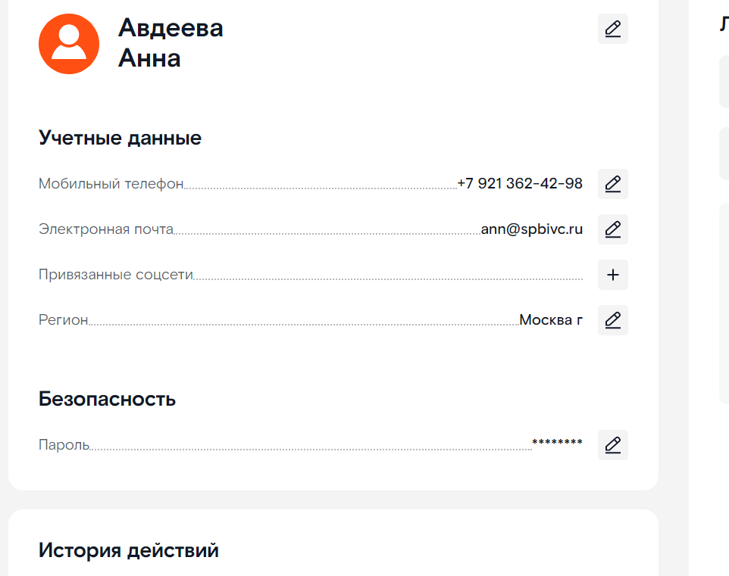
Тестирование https://b2c.passport.rt.ru/
Windows 10 Pro Google Chrome Версия 108.0.5359.125

Номер | Приоритет | Название | Пред.условие | Шаги | Ожидаемый результат | Результат | Коментарии
1 | Высокий | Пользователь может перейти на страницу регистрации |  | 1. Перейти на страницу https://b2c.passport.rt.ru/ 2. Нажать "Зарегистрироваться" | Отображаются заголовок Регистрация поля "Личные данные", "Данные для входа, кнопка "Зарегистрироваться" | Passed
2 | Высокий | Пользователь может открыть чат поддержки, перейдя на страницу регистрации | Открыта страница https://b2c.passport.rt.ru/ | 1. Нажать "Зарегистрироваться" 2. Нажать "Поддержка" | Открылся чат "Поддержки" | Passed
3 | Высокий | Регистрация на сайте с валидными данными | Открыта страница https://b2c.passport.rt.ru/ | 1. Нажать на кнопку "Зарегистрироваться" 2. Ввести валидные данные в поля: - Имя - Фамилия - E-mail - Пароль - Подтверждение пароля 4. Нажать на кнопку "Зарегистрироваться" 5. Ввести код, полученный по электронной почте | Подтверждение регистрации | Passed
4 | Высокий | Регистрация пользователя с невалидным вводом всех полей (только цифры) | Открыта страница https://b2c.passport.rt.ru/ | 1. Нажать на кнопку "Зарегистрироваться" 2. Ввести невалидные данные в поля: - Имя - Фамилия - E-mail или мобильный телефон - Пароль - Подтверждение пароля 3. Нажать на кнопку "Зарегистрироваться" | На странице регистрации аккаунта, над каждым неверно заполненным полем отобразится информация о неверных данных. Пользователь не пройдёт регистрацию. | Passed
5 | Высокий | Регистрация пользователя с вводом неверного кода доступа | Открыть страницу https://b2c.passport.rt.ru/ | 1. Нажать на кнопку "Зарегистрироваться" 2. Ввести валидные данные в поля: - Имя - Фамилия - E-mail - Пароль - Подтверждение пароля 4. Нажать на кнопку "Зарегистрироваться" 5. Ввести некорректный код | После ввода неверного кода отобразится ошибка "Неверный код. Повторите попытку" | Passed
6 | Высокий | Регистрация пользователя с невалидным вводом всех полей (спецсимволы) | Открыть страницу https://b2c.passport.rt.ru/ | 1. Нажать на кнопку "Зарегистрироваться" 2. Ввести невалидные данные в поля: - Имя - Фамилия - E-mail или мобильный телефон - Пароль - Подтверждение пароля 4. Нажать на кнопку "Зарегистрироваться" | На странице регистрации аккаунта, над каждым неверно заполненным полем отобразится информация о неверных данных. Пользователь не пройдёт регистрацию. | Passed
7 | Низкий | Регистрация пользователя с невалидным вводом всех полей (русская и английская раскладка) | Открыта страница https://b2c.passport.rt.ru/ | 1. Нажать на кнопку "Зарегистрироваться" 2. Ввести невалидные данные в поля: - Имя - Фамилия - E-mail или мобильный телефон - Пароль - Подтверждение пароля 4. Нажать на кнопку "Зарегистрироваться" | На странице регистрации аккаунта, над каждым неверно заполненным полем отобразится информация о неверных данных. Пользователь не пройдёт регистрацию. | Passed
8 | Средний | Пользователь ввёл в поле "Подтверждение пароля" пароль, отличный от пароля "Новый пароль" | Открыта страница https://b2c.passport.rt.ru/ | 1. Нажать на кнопку "Зарегистрироваться" 2. Ввести валидные данные в поля: - Имя - Фамилия - E-mail или мобильный телефон - Пароль 3. Ввести невалидные данные в поле: - Подтверждение пароля 4. Нажать на кнопку "Зарегистрироваться" | На странице регистрации аккаунта, над каждым неверно заполненным полем отобразится информация о неверных данных. Пользователь не пройдёт регистрацию. | Passed
9 | Высокий | Регистрации пользователя, который уже зарегистрирован | Открыта страница https://b2c.passport.rt.ru/ | 1. Нажать на кнопку "Зарегистрироваться" 2. Ввести валидные данные пользователя, который ранее уже был зарегистрирован на сайте, в поля: - Имя - Фамилия - E-mail - Пароль - Подтверждение пароля 3. Нажать на кнопку "Зарегистрироваться" 4. Ввести код, полученный по электронной почте | На странице регистрации аккаунта, отобразится "Учётная запись уже существует" | Failed | 1
10 | Средний | Пользователь может открыть чат поддержки, перейдя на страницу авторизации | Открыта страница https://b2c.passport.rt.ru/ | 1. Нажать на кнопку "Поддержка" | Открывается чат "Поддержки" | Passed
11 | Высокий | Выбора авторизации по полю "Номер" | Открыта страница https://b2c.passport.rt.ru/ | 1. Нажать на выбор авторизации по телефону "Номер" | При выборе авторизации по номеру "Номер" отобразится "Мобильный телефон" и "Пароль" | Failed | 2
12 | Высокий | Выбора авторизации по лицевому счету и паролю, "Лицевой счёт" | Открыта страница https://b2c.passport.rt.ru/ | 1. Нажать на выбор авторизации по лицевому счёту "Лицевой счёт" | При выборе авторизации по по лицевому счёту "Лицевой счёт" отобразится поле "Лицевой счёт" и "Пароль" | Passed
13 | Высокий | Авторизация с помощью валидных введённых данных (мобильный телефон и пароль) | Открыта страница https://b2c.passport.rt.ru/ | 1. Нажать на выбор авторизации по телефону "Телефон" 2. Ввести валидный номер телефона 3. Ввести валидный пароль 4. Нажать на кнопку "Войти" | Пользователь успешно пройдёт авторизацию. | Passed
14 | Высокий | Авторизация с помощью валидных введённых данных (электронная почта и пароль) | Открыта страница https://b2c.passport.rt.ru/ | 1. Нажать на выбор авторизации по почте "Почта" 2. Ввести валидный номер телефона 3. Ввести валидный пароль 4. Нажать на кнопку "Войти" | Пользователь успешно пройдёт авторизацию. | Passed
15 | Высокий | Пользователь может перейти на страницу "Восстановление пароля" | Открыта страница https://b2c.passport.rt.ru/ | 1. Нажать "Забыл пароль" | Открывается страница с заголовком "Восстановление пароля" и полем для ввода данных | Passed

